Volumi allenamento
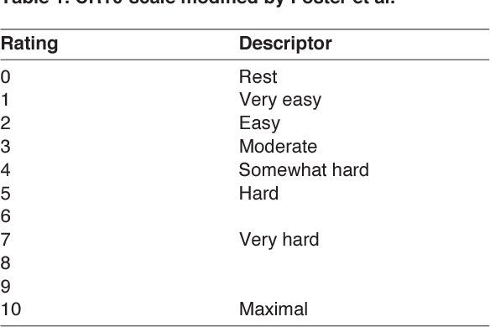
 | Seduta 1 |  |  |  | Seduta 2 |  |  |  |  | Seduta 3
 | Blocchi project |  |  |  | Blocchi lenti |  |  |  |  | Circuiti rest attivo
Settimana | Durata/Serie | Recupero | Durata e Serie | RPE seduta | Durata/Serie | Ripetizioni | Recupero | Durata e Serie | RPE seduta | Durata/Serie | Movimenti | Ripetizioni | Recupero | Durata e Serie | RPE seduta
2023-12-04 | Fino a 60' | A piacere |  |  | 2-5 | 10 (almeno 3-4" a move) | Almeno 6' |  |  | 3-5 | 12 | 2 | 30" rip | 9'+ set
 | Fino a 50' | A piacere |  |  | 3-6 | 10 (almeno 3-4" a move) | Almeno 6' |  |  | 2-5 | 12 | 2 | 30" rip | 9'+ set
 | Fino a 70' | A piacere |  |  | 3-5 | 12 (almeno 3-4" a move) | Almeno 6' |  |  | 4-6 | 14 | 2 | 30" rip | 9'+ set
 | Fino a 50' | A piacere |  |  | 3-6 | 12 (almeno 3-4" a move) | Almeno 6' |  |  | 2-4 | 14 | 2 | 30" rip | 9'+ set

 |  | SCALA RPE Per valutazione intensità seduta

